Sample
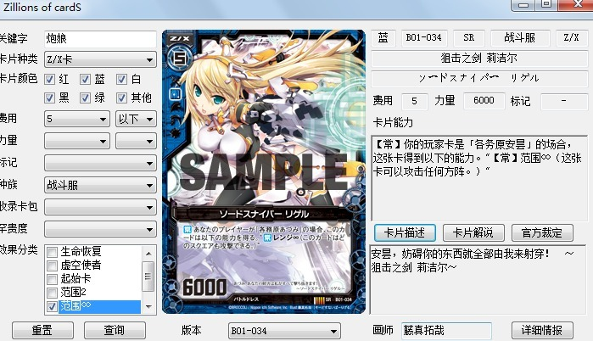
 |  |  |  |  |  |  |  |  |  | 关键字：可以搜索中文卡名、日文卡名、俗称。
 |  |  |  |  |  |  |  |  |  | 卡片颜色：默认全选
 |  |  |  |  |  |  |  |  |  | 效果分类：一个都没有勾选的时候无效，有勾选的时候才起效。
 |  |  |  |  |  |  |  |  |  | 左边栏其余选项可以选择留空。

 |  |  |  |  |  |  |  |  |  | 版本：仅显示卡片编号。点击后刷新卡图与右边栏。
 |  |  |  |  |  |  |  |  |  |  | 每次刷新后，右下都切换到卡片描述选项卡。
 |  |  |  |  |  |  |  |  |  |  | 排序：B>E>C>P>F>其他，数字小者靠前

 |  |  |  |  |  |  |  |  |  | 卡片描述与编号对应，卡片解说和官方裁定与卡名对应。

 |  |  |  |  |  |  |  |  |  | 详细情报：点击后，打开一个新窗口网页，网址与日文卡名相对应。

 |  |  |  |  |  |  |  |  |  | 搜索结果：仅显示颜色、中文卡名、种类、种族、费用、力量、标记
 |  |  |  |  |  |  |  |  |  |  | 同名卡仅显示第一个版本的搜索结果。排列顺序按编号。

 |  |  |  |  |  |  |  |  |  | 附注：
 |  |  |  |  |  |  |  |  |  | 存在大量卡名相同但其余数据不同的卡片。
 |  |  |  |  |  |  |  |  |  | 部分同编号卡片有不同卡图（卡图在文件名后增加a、b……来表示）
 |  |  |  |  |  |  |  |  |  | 部分卡片同时具备多个种族。
 |  |  |  |  |  |  |  |  |  | 数据库最好可以支持分多个工作表。（麻烦的话就算了……）

种类： | Z/X卡 | 费用： | 1 | 力量： | 500 | 标记： | 点燃 | 种族： | 勇者 | 卡包： | B01「邂逅异世界」 | 罕贵度： | CVR | 效果分类： | 生命恢复
 | 事件卡 |  | 2 |  | 1000 |  | 觉醒之种 |  | 巨兽 |  | B02「巨神的咆哮」 |  | IGR |  | 虚空使者
 | 玩家卡 |  | 3 |  | 1500 |  |  |  | 技师 |  | B03「五帝龙降临」 |  | Z/XR |  | 起始卡
 |  |  | 4 |  | 2000 |  |  |  | 神兽 |  | B04「黑骑神强袭」 |  | SP |  | 范围2
 |  |  | 5 |  | 2500 |  |  |  | 荣光龙 |  | B05「霸王的凯歌」 |  | R |  | 范围∞
 |  |  | 6 |  | 3000 |  |  |  | 战斗服 |  | B06「五神龙的巫女」 |  | UC |  | 绝界
 |  |  | 7 |  | 3500 |  |  |  | 金属要塞 |  | E01「英雄们的宴会」 |  | C
 |  |  | 8 |  | 4000 |  |  |  | 人鱼 |  | E02「日本一软件」 |  | F
 |  |  | 9 |  | 4500 |  |  |  | 杀人机械 |  | C01「天使的慈爱」 |  | PR
 |  |  | 10 |  | 5000 |  |  |  | 齿轮龙 |  | C02「黑兽的斗剑」 |  | 其他
 |  |  |  |  | 5500 |  |  |  | 天使 |  | C03「苍星的剑姬」
 |  |  |  |  | 6000 |  |  |  | 守护者 |  | C04「翠龙的双刃」
 |  |  |  |  | 6500 |  |  |  | 圣兽 |  | P01 第一弹环境宣传卡
 |  |  |  |  | 7000 |  |  |  | 猫妖精 |  | P02 第二弹环境宣传卡
 |  |  |  |  | 7500 |  |  |  | 神使龙 |  | P03 第三弹环境宣传卡
 |  |  |  |  | 8000 |  |  |  | 魔人 |  | P04 第四弹环境宣传卡
 |  |  |  |  | 8500 |  |  |  | 捕食者 |  | P05 第五弹环境宣传卡
 |  |  |  |  | 9000 |  |  |  | 不死者 |  | F01「红莲的英雄」
 |  |  |  |  | 9500 |  |  |  | 拷问刑具 |  | F02「漆黑的魔人」
 |  |  |  |  | 10000 |  |  |  | 残酷龙 |  | F03「深绿的树人」
 |  |  |  |  | 10500 |  |  |  | 蓬莱 |  | F04「纯白的天使」
 |  |  |  |  | 11000 |  |  |  | 兽化人 |  | F05「绀碧的机兵」
 |  |  |  |  |  |  |  |  | 叶人 |  | F06「暗黑的盛宴&圣光的祝祭」
 |  |  |  |  |  |  |  |  | 花虫 |  | F07「真红的辉石&苍空的战机」
 |  |  |  |  |  |  |  |  | 藤蔓龙 |  | F08「暗夜的轮舞&阳光的旋律」
 |  |  |  |  |  |  |  |  | 普拉姆 |  | F09「苍天的狮子&白银的护骑」
 |  |  |  |  |  |  |  |  |  |  | F10「圣战的少女&乐园的大树」
 |  |  |  |  |  |  |  |  |  |  | F11「红焰的魔兽&黑暗的幽鬼」
 |  |  |  |  |  |  |  |  |  |  | 其他

